январь
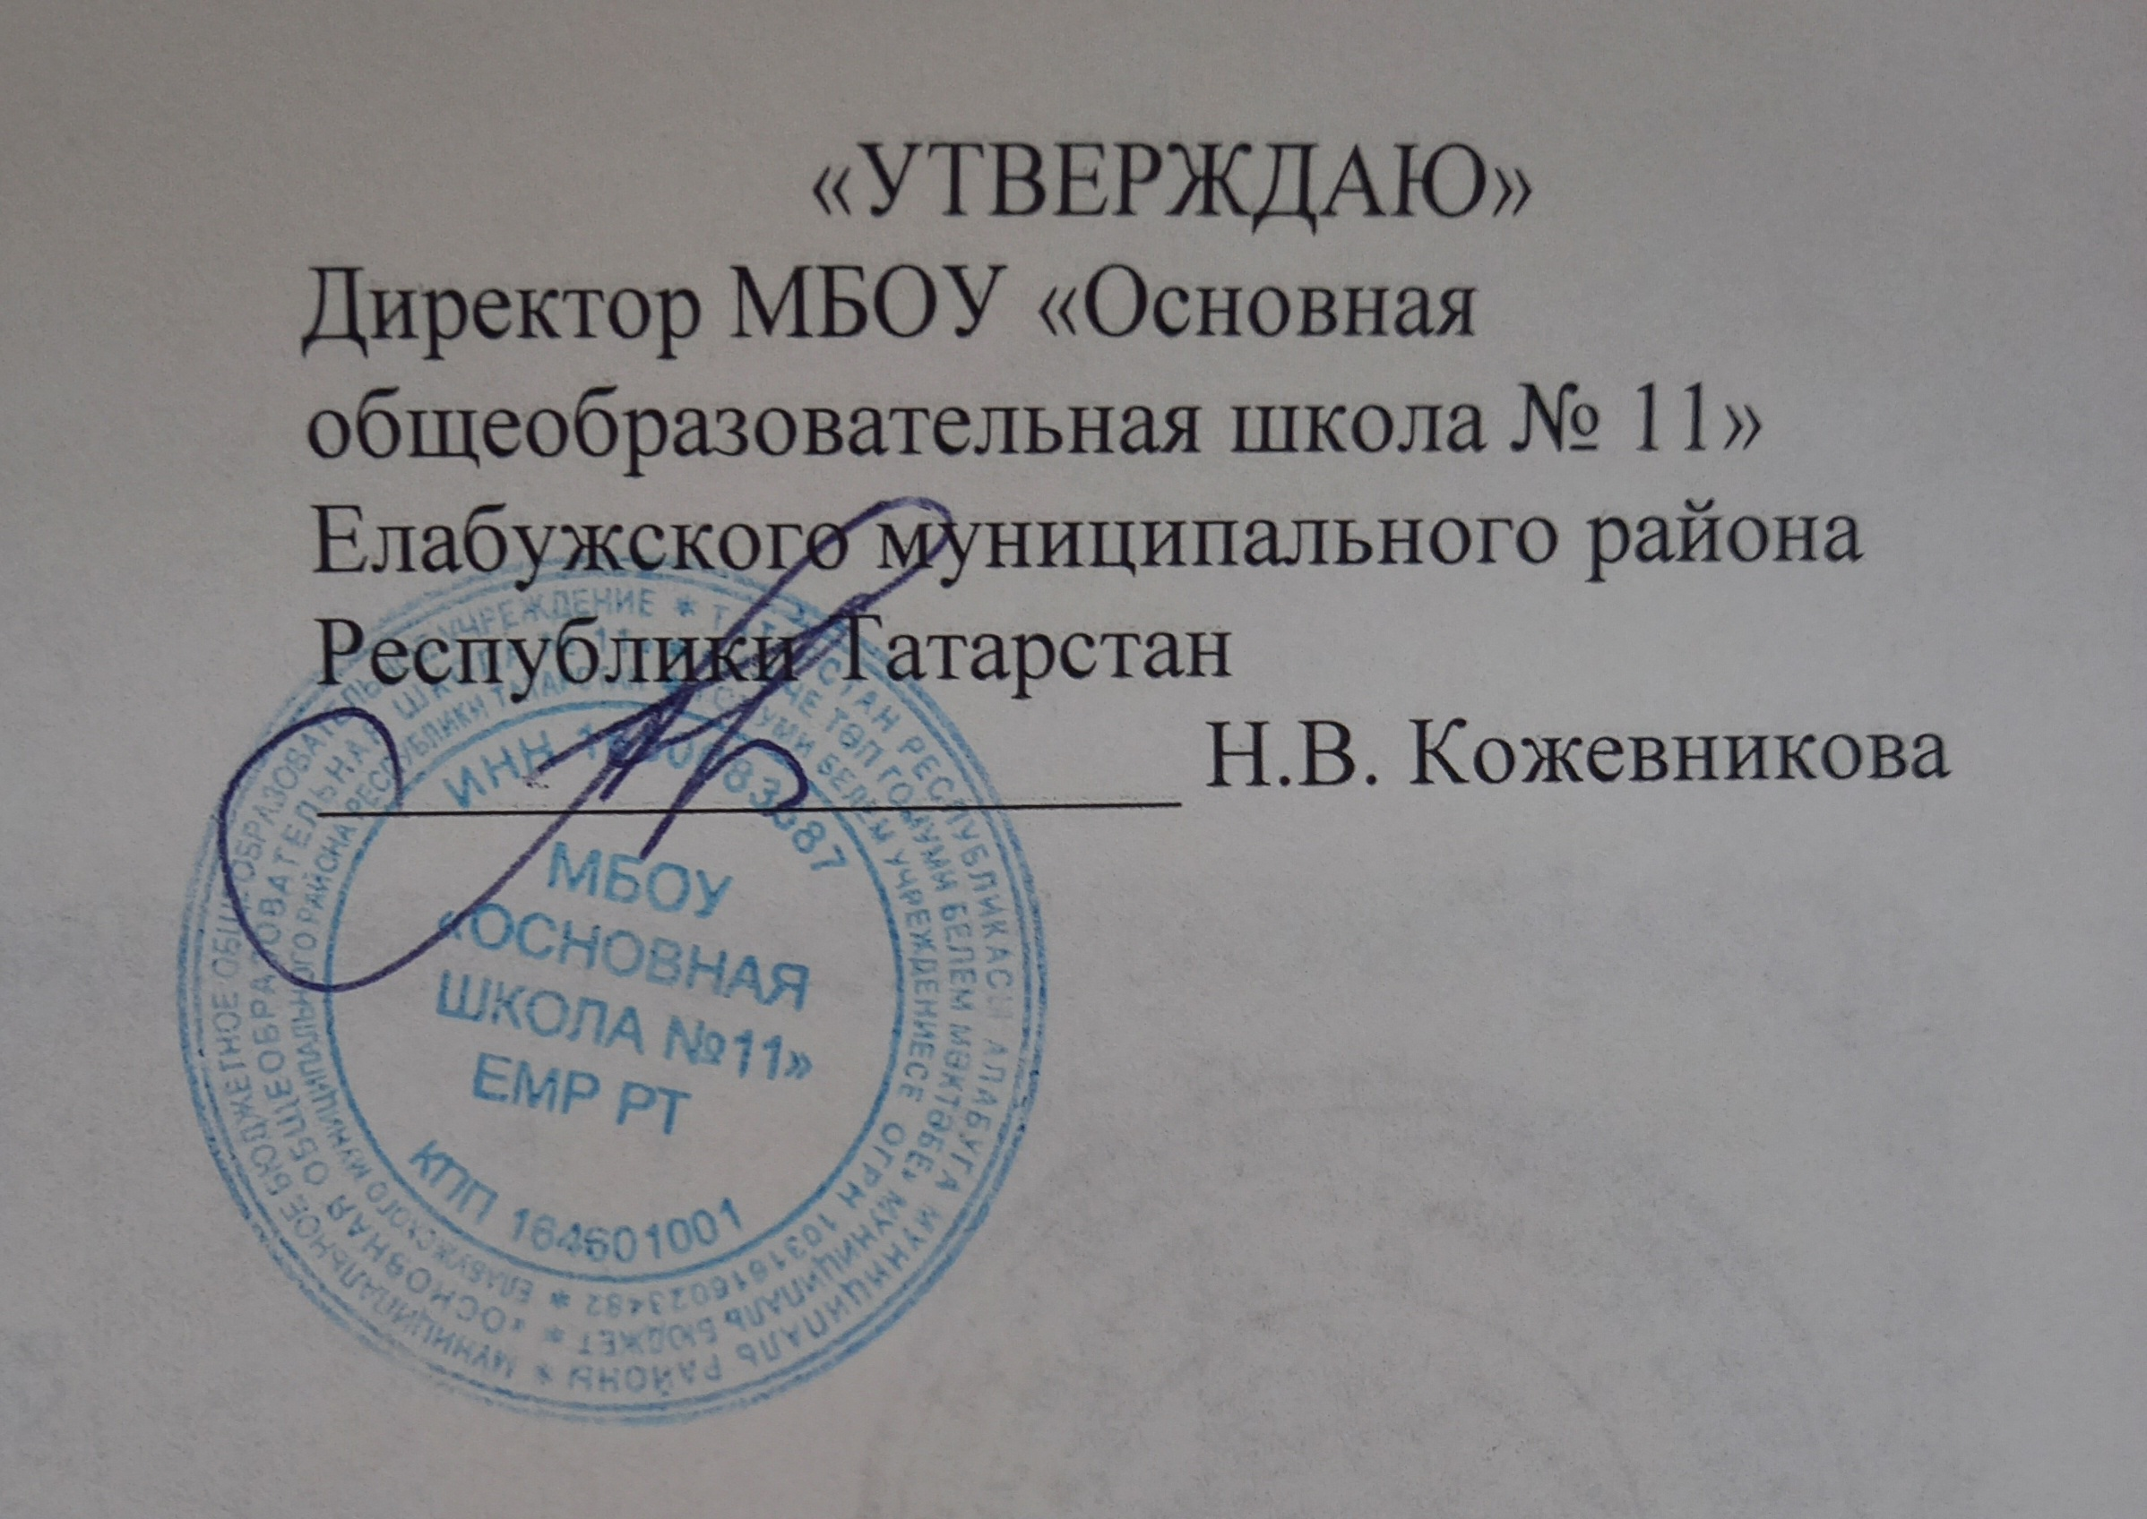

 | ГРАФИК ОЦЕНОЧНЫХ ПРОЦЕДУР МБОУ " ОСНОВНАЯ ШКОЛА № 11" ЕМР РТ |  |  |  |  |  |  |  |  |  |  |  |  |  |  |  |  | январь 2024
классы | 1 | 2 | 3 | 4 | 5 | 6 | 7 | 8 | 9 | 10 | 11 | 12 | 13 | 14 | 15 | 16 | 17 | 18 | 19 | 20 | 21 | 22 | 23 | 24 | 25 | 26 | 27 | 28 | 29 | 30 | 31
1
2 |  |  |  |  |  |  |  |  |  |  | Ом |  |  |  |  |  |  |  |  | Р
3
4
5 |  |  |  |  |  |  |  |  |  |  |  |  |  |  |  |  |  |  |  |  |  |  |  |  |  |  |  |  |  |  | Ая
6 |  |  |  |  |  |  |  |  |  |  |  | Ал |  |  |  |  |  |  |  |  |  |  |  |  |  | М
7 |  |  |  |  |  |  |  |  |  |  |  |  |  |  |  |  |  | Гм |  |  |  |  |  | Р
8 |  |  |  |  |  |  |  |  |  |  |  |  |  |  | Р |  |  |  |  |  |  |  |  |  |  |  | Л |  |  | Х | Ая
9 |  |  |  |  |  |  |  |  |  |  |  |  |  |  |  |  | Ал |  |  |  |  |  |  |  |  |  |  |  |  | Ая

 |  |  | федеральный уровень (ВПР) |  |  |  |  |  |  |  |  |  |  |  |  |  |  | муниципальный уровень (пробные проверочные ГИА)

 |  |  | региональный уровень (комплексная проверочная работа) |  |  |  |  |  |  |  |  |  |  |  |  |  |  | школьный уровень

 | Р | -русский язык |  |  |  |  | Б | -биология |  |  |  |  |  |  |  | Ин | - информатика
 | М | -математика |  |  |  |  | Гг | -география |  |  |  |  |  |  |  | Л | - литература
 | Ал | -алгебра |  |  |  |  | Ом | -окр. мир
 | Гм | -геометрия |  |  |  |  | Ая | -англ. язык
 | Ф | -физика |  |  |  |  | Ня | - нем. язык
 | Х | -химия |  |  |  |  | И | - история

